1. INSTRUCCIONES
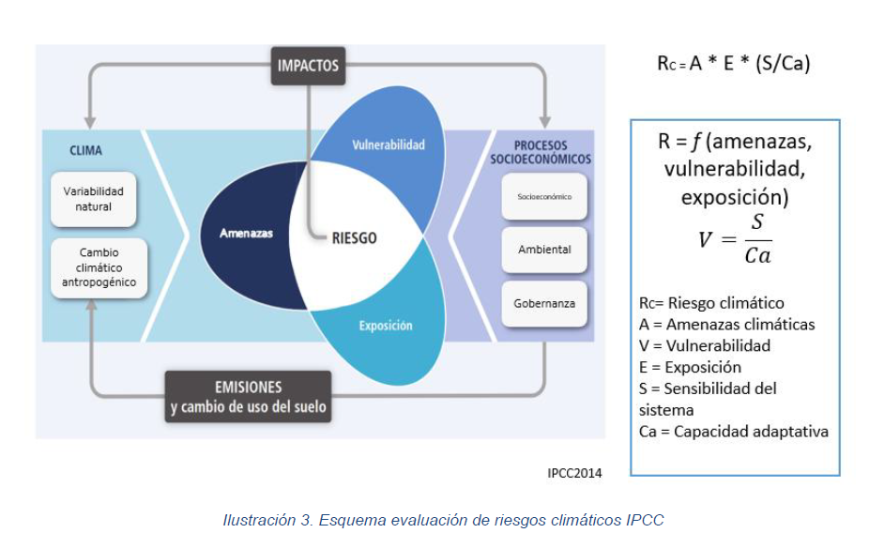
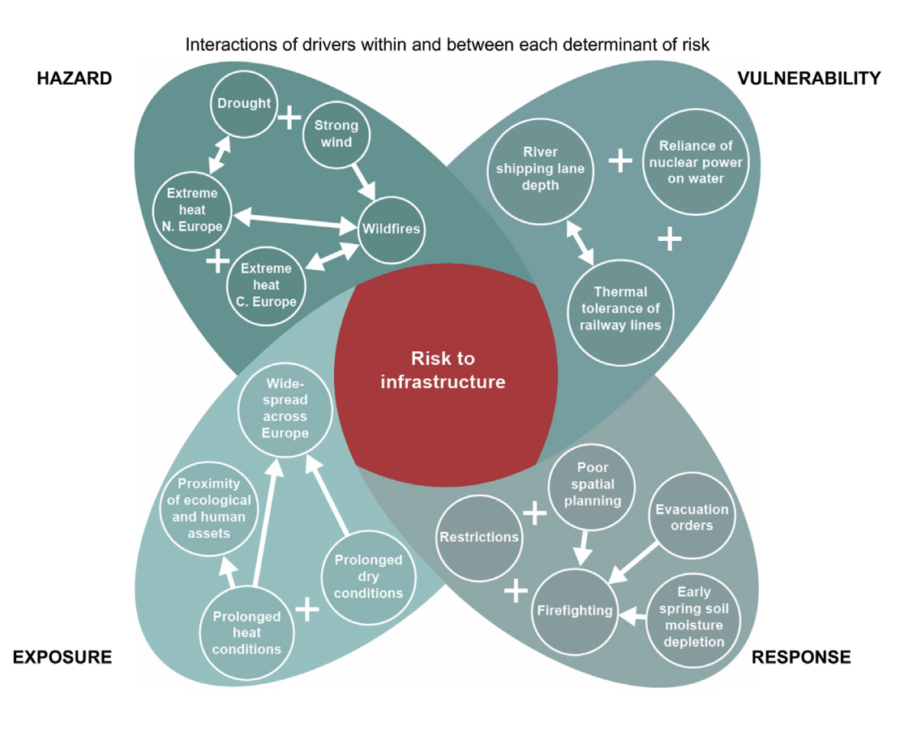
*Matriz de Aplicación RC basada en la Caja de Herramientas para PDOT elaborado por el Ministerio de Ambiente, Agua y Transición Ecológica (2019).

* La presente herramienta, toma como base conceptual la caja de herramientas MAATE (2019). Es una versión mejorada y adaptada para proyectos de Agua, Saneamiento y Desechos Sólidos como soporte para integración de criterios de Cambio Climático en obras de infraestructura e integra el análisis de Vulnerabilidad y Riesgo Climático AR6 IPCC Nótese que la metodología que fundamenta esta herramienta, constituye una estimación intermedia (nivel 2) para el análisis de vulnerabilidad y Riesgo Climático de programas y proyectos de los GAD Este análisis se debería realizar una vez desarrollado el diagnóstico de amenazas climáticas futuras del modelo de acople de Modelos de Circulación Global a las ecuaciones de Intensidad, Duración y Fecuencia de INAMHI: https://github.com/QuishpeL/Protocolo-de-acople-GCM-to-IDF-INAMHI-2019

Cita sugerida: Aplicación práctica del protocolo de acople de Modelos de Circulación Global a ecuaciones IDF de INAMHI. Quishpe D., Hidrobo H. (2025)

 | Riesgo Climático

2. AMENAZA_CLIMÁTICA
 |  | LLUVIAS INTENSAS IDF
1. Ubique el Elemento Expuesto y sus caudales de diseño en función de la IDF INAMHI |  | 1. IDF BASE INAMHI 2019 | 2. IDF MODELO MEJOR RMSE |  |  | 3. MEJOR MODELO CONDICIONES DE HUMEDAD |  | 4. MEJOR MODELO ESCACEZ
 |  |  | 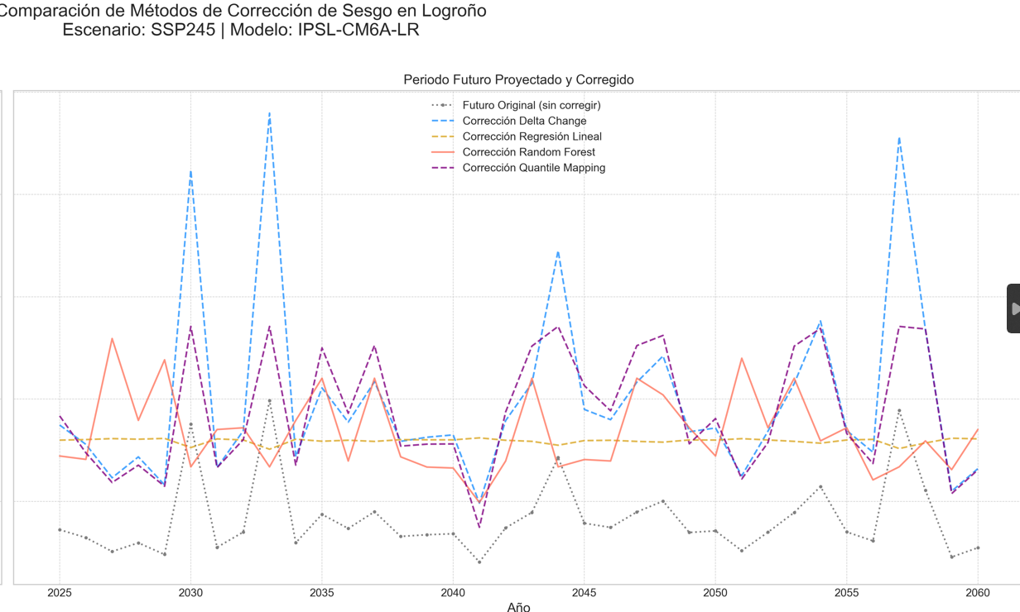 |  |  | 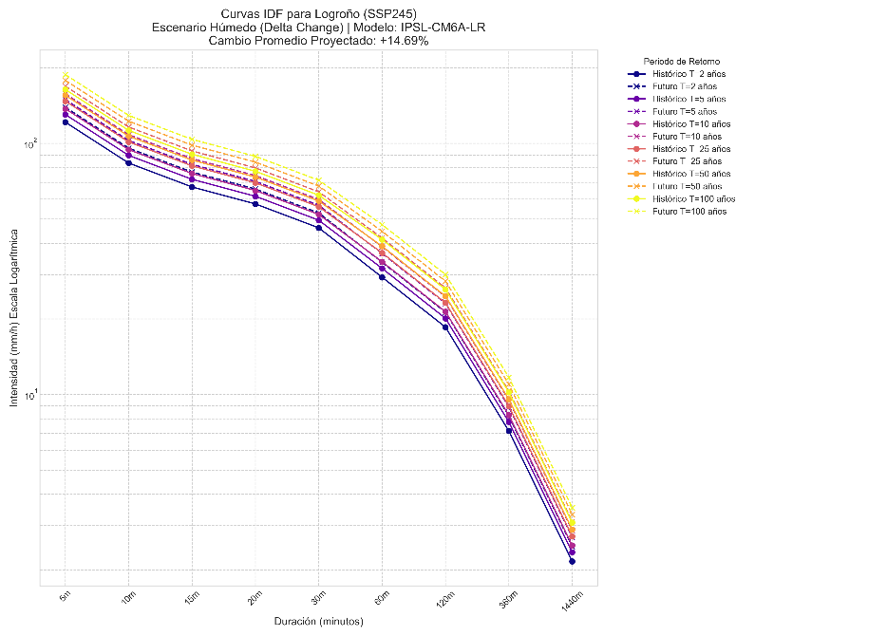 |  | 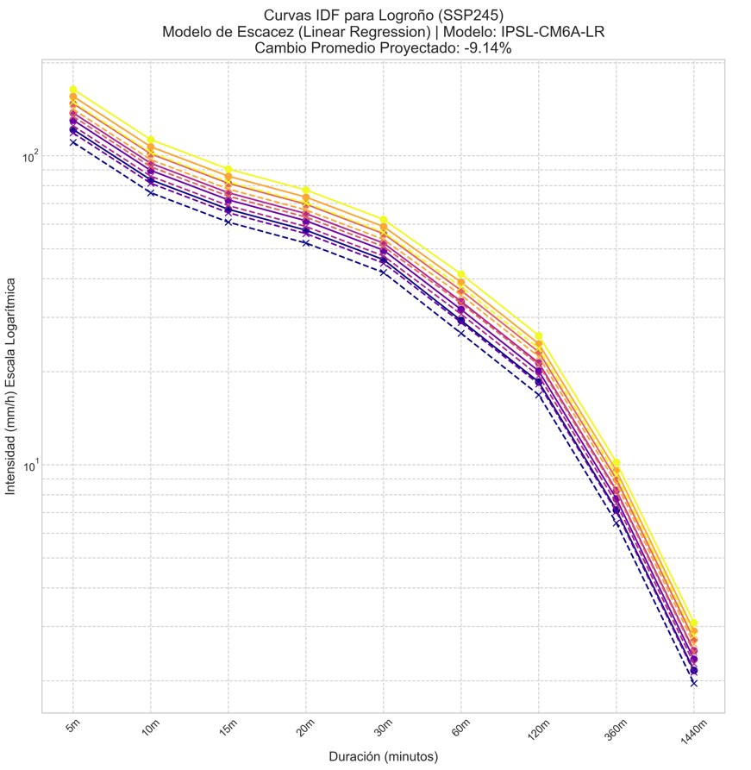

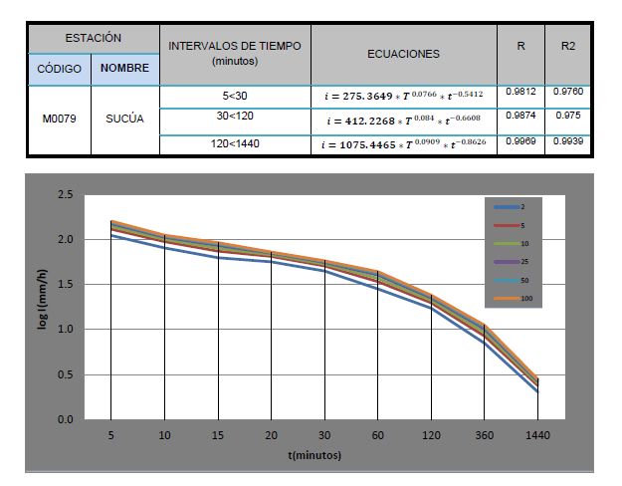

 |  | INTENSIDADES A LAS QUE EL ELEMENTO EXPUESTO INTERACTUA
 |  | IDF 5 minuto a 100 PdR |  | IDF 20 minuto a 100 PdR |  |  | IDF 60 minuto a 100 PdR
 |  | 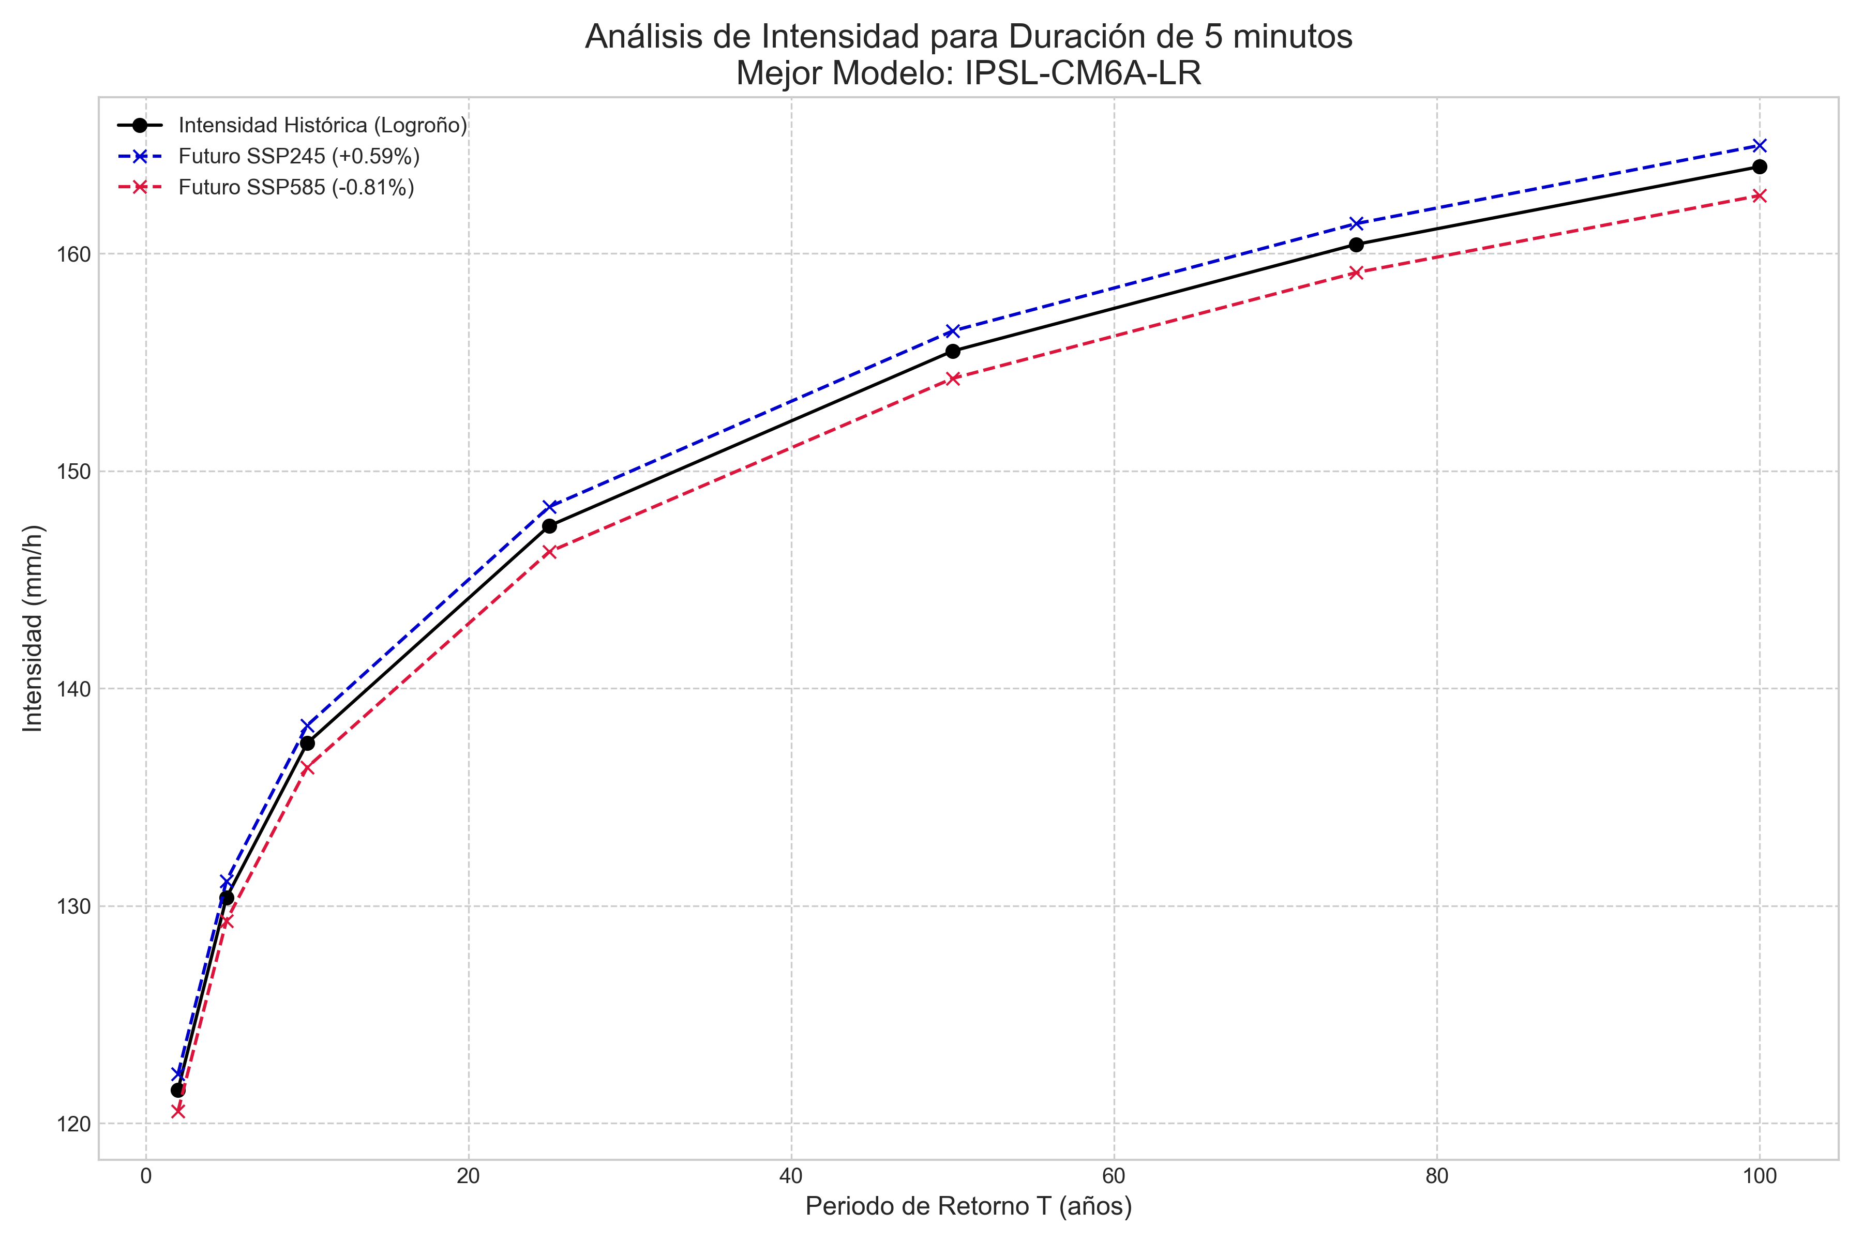 |  | 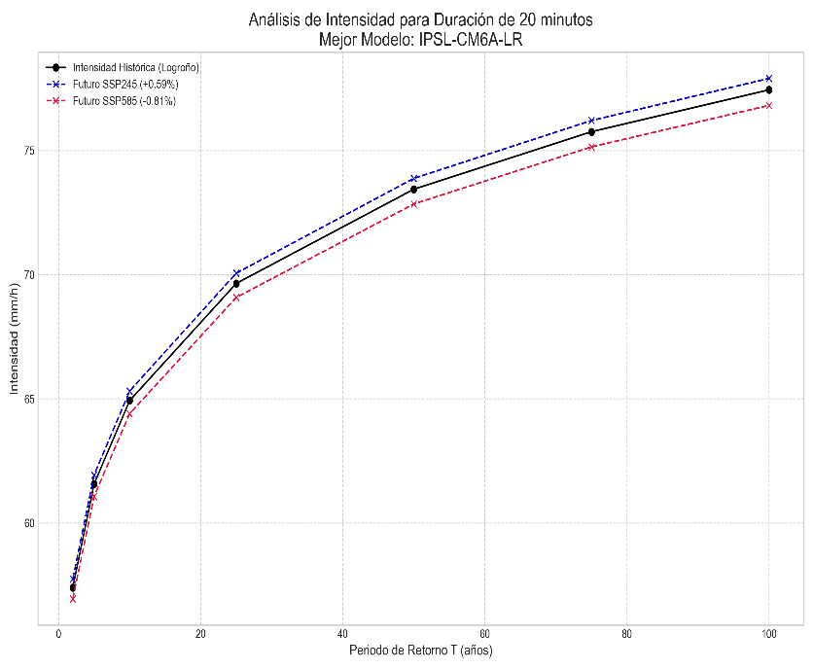 |  |  | 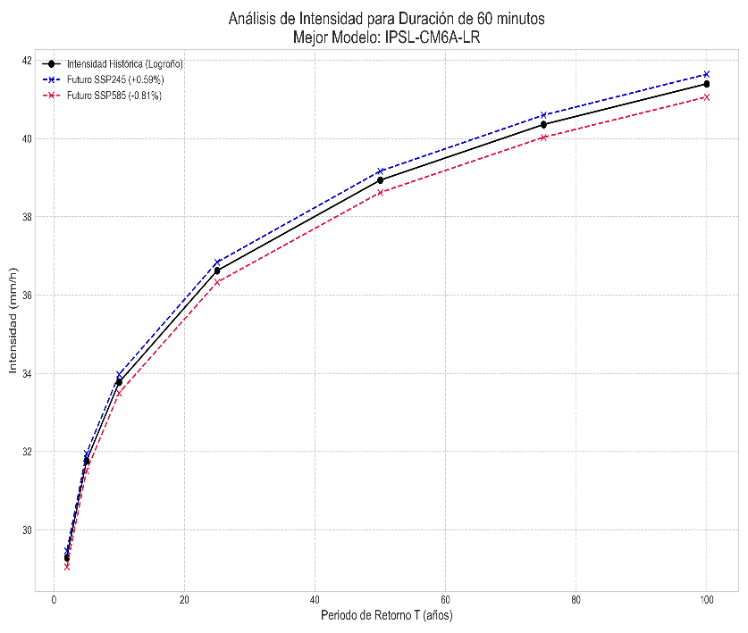

2. Calcule el valor para cada Amenaza, considerando la geometría del Elemento expuesto (punto, línea o polígono).
 |  |  |  |  |  |  |  |  |  |  | CONSECUENCIA
 | CASO 1 |  | CASO 2 |  |  |  | CASO 3 |  |  |  | Ambiental
 |  |  |  |  |  |  |  |  |  |  | Social
 | Se utililiza el mejor modelo para las IDF futuras y el análisis de riesgo |  | Se utililiza el mejor modelo para las IDF futuras y el análisis de riesgo escenario húmedo |  |  |  | Se utililiza el mejor modelo para las IDF futuras y el análisis de riesgo escenario de escasez |  |  |  | Económica

 | AMENAZA |  | AMENAZA |  |  |  | AMENAZA

 | CÁLCULO DE AMENAZA |  | CÁLCULO DE LA AMENAZA |  |  |  | CÁLCULO DE LA AMENAZA

 | % de cambio con respecto a IDF INAMHI mm de cambio con respecto a IDF INAMHI |  | El mayor valor de cambio % dividido para 5 |  | 14% | AMENAZA | El mayor valor de cambio % dividido para 5 |  | .-14% | AMENAZA

 |  |  |  | muy bajo | IDF Base | mm |  |  | IDF Base | mm
 |  |  |  | bajo | menor a 3% |  |  |  | menor a - 3%
 |  |  |  | bajo | 3 a 6% |  |  |  | .-3 a .-6%
 |  |  |  | moderado | 6 a 9% |  |  |  | .-6 a .-9%
 |  |  |  | alto | 9 a 12 % |  |  |  | .-9 a .-12 %
 |  |  |  | muy alto | mayor a 12% |  |  |  | mayor a .-12%
 |  |  | total pixel | 0 | 0.00 |  | total pixel | 0 | 0.00

 |  |  |  | Se establece un Plan de Resiliencia para superar las amenazas detectadas



 |  |  |  | Amenaza
 |  | 3. Con el valor obtenido de cada Amenaza, continúe al análisis en la página principal

2.1 AMZ_Detalle
 |  | LLUVIAS INTENSAS IDF
1. Ubique el Elemento Expuesto y sus caudales de diseño en función de la IDF INAMHI |  | 1. IDF BASE INAMHI 2019 | 2. IDF MODELO MEJOR RMSE |  |  | 3. MEJOR MODELO CONDICIONES DE HUMEDAD |  | 4. MEJOR MODELO ESCACEZ
 |  |  |  |  |  | 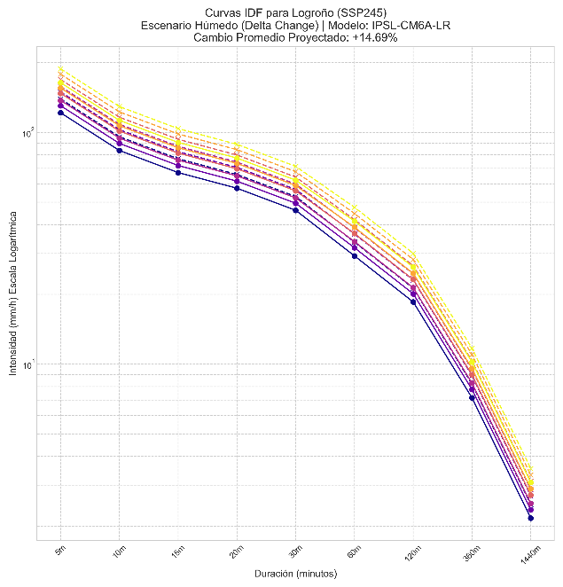

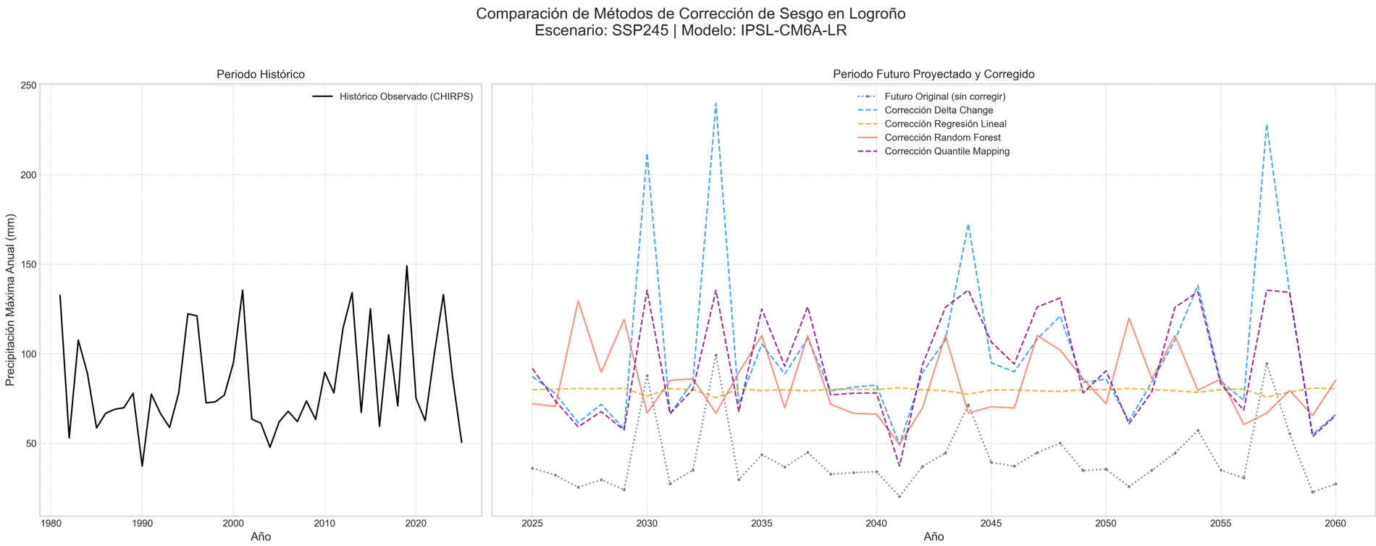
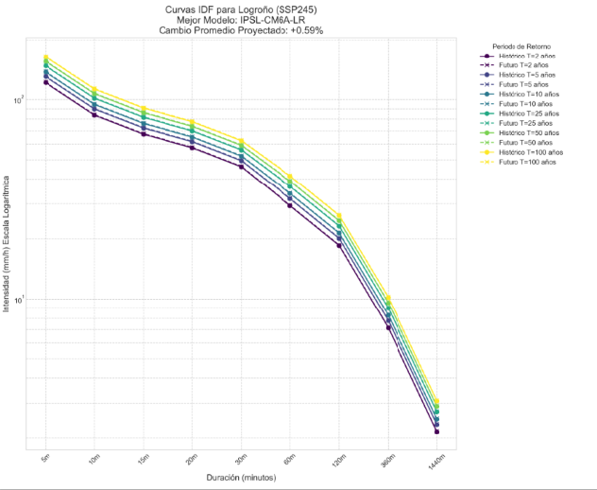

 |  | INTENSIDADES A LAS QUE EL ELEMENTO EXPUESTO INTERACTUA
 |  | IDF 5 minuto a 100 PdR |  | IDF 20 minuto a 100 PdR |  |  | IDF 60 minuto a 100 PdR
 |  |  |  |  |  |  | 

2. Calcule el valor para cada Amenaza, considerando la geometría del Elemento expuesto (punto, línea o polígono).
 |  |  |  |  |  |  |  |  |  |  | CONSECUENCIA
 | CASO 1 |  | CASO 2 |  |  |  | CASO 3 |  |  |  | Ambiental
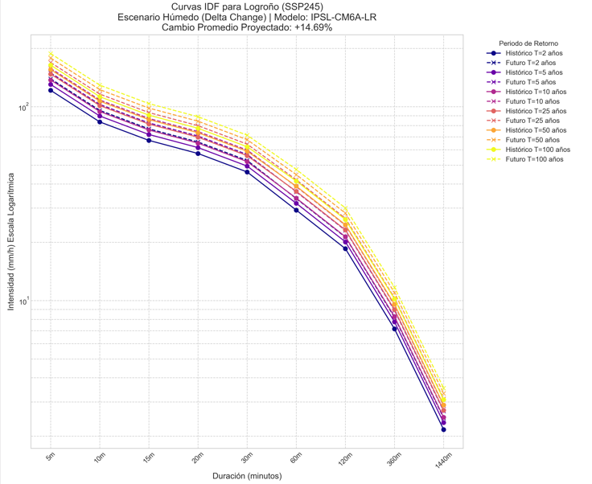
 |  |  |  |  |  |  |  |  |  |  | Social
 | Se utililiza el mejor modelo para las IDF futuras y el análisis de riesgo |  | Se utililiza el mejor modelo para las IDF futuras y el análisis de riesgo escenario húmedo |  |  |  | Se utililiza el mejor modelo para las IDF futuras y el análisis de riesgo escenario de escasez |  |  |  | Económica
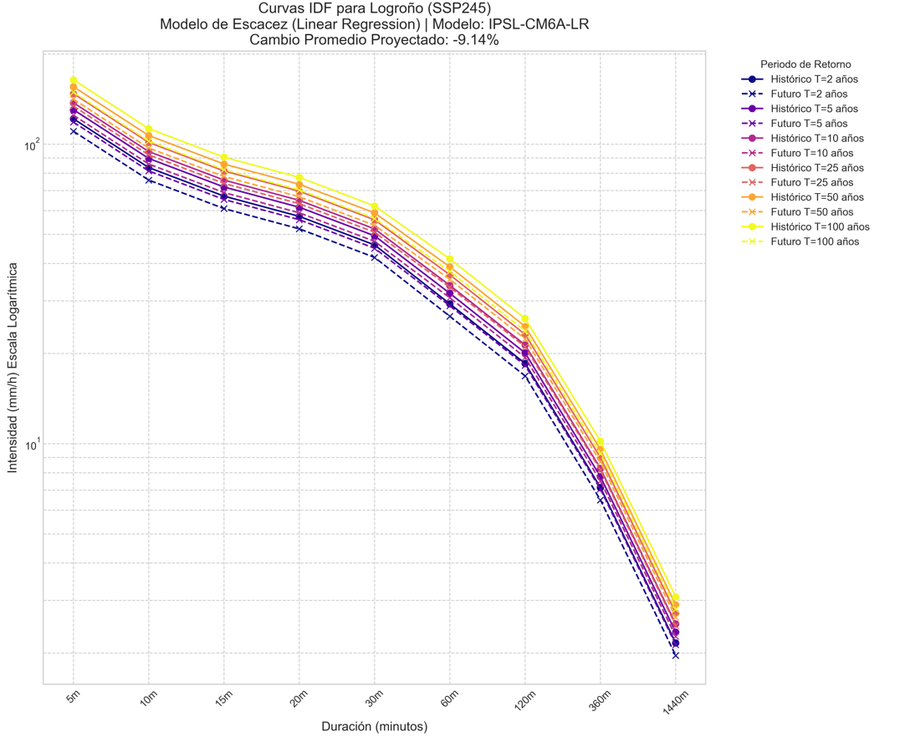

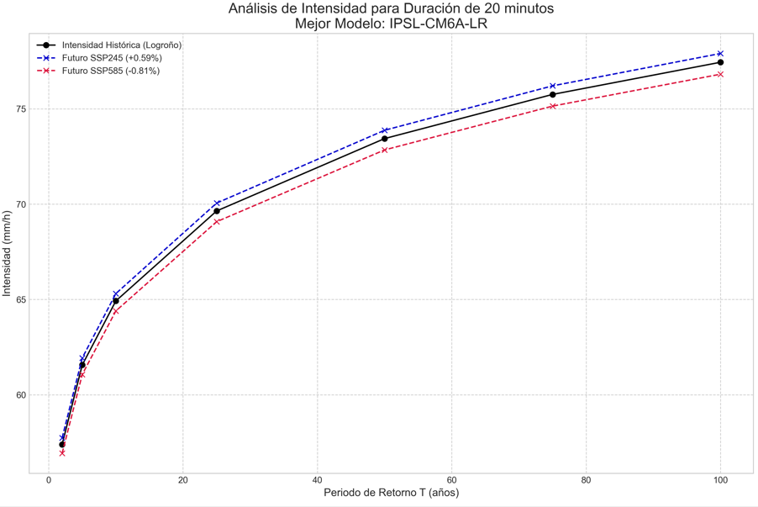
 | AMENAZA |  | AMENAZA |  |  |  | AMENAZA

 | CÁLCULO DE AMENAZA |  | CÁLCULO DE LA AMENAZA |  |  |  | CÁLCULO DE LA AMENAZA

 | % de cambio con respecto a IDF INAMHI mm de cambio con respecto a IDF INAMHI |  | El mayor valor de cambio % dividido para 5 |  | 14% | AMENAZA | El mayor valor de cambio % dividido para 5 |  | .-14% | AMENAZA

 |  |  |  | muy bajo | IDF Base | mm |  |  | IDF Base | mm
 |  |  |  | bajo | menor a 3% |  |  |  | menor a - 3%
 |  |  |  | bajo | 3 a 6% |  |  |  | .-3 a .-6%
 |  |  |  | moderado | 6 a 9% |  |  |  | .-6 a .-9%
 |  |  |  | alto | 9 a 12 % |  |  |  | .-9 a .-12 %
 |  |  |  | muy alto | mayor a 12% |  |  |  | mayor a .-12%
 |  |  | total pixel | 0 | 0.00 |  | total pixel | 0 | 0.00

 |  |  |  | Se establece un Plan de Resiliencia para superar las amenazas detectadas

 |  |  |  | Amenaza
 |  | 3. Con el valor obtenido de cada Amenaza, continúe al análisis en la página principal

